EVD_OPL22-01
Test Case ID | OPL22-01
Test Case Summary | Lakukan entry insurance existing

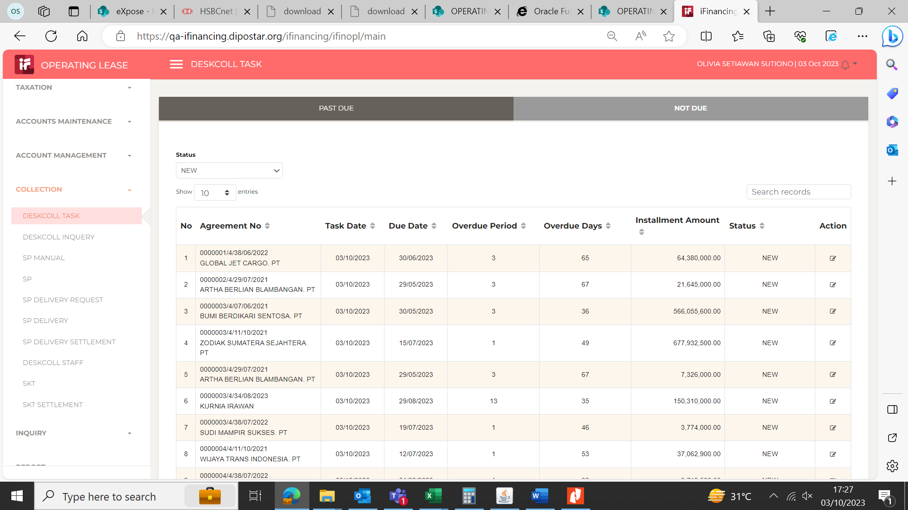
Step # | Test Evidence |  | Re-Test Evidence (if found Bug/Issue)
1
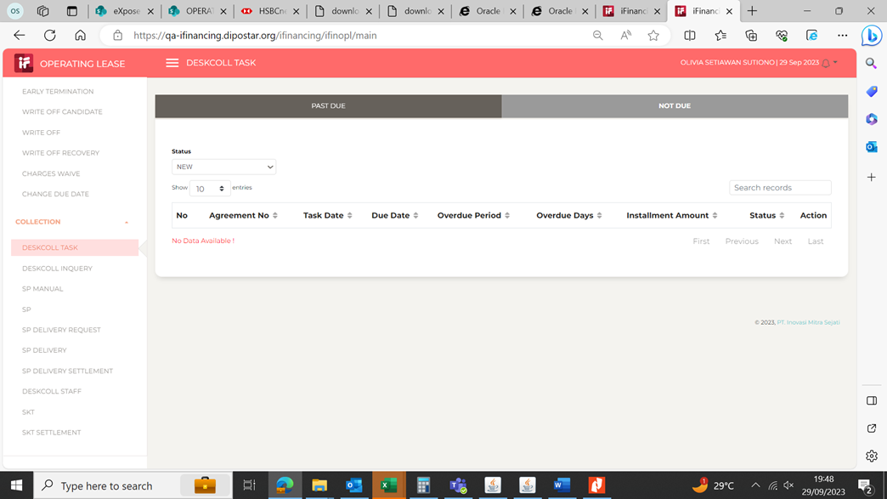

 |  | Data tidak ditemukan

 |  |  |  | 0000002/4/29/07/2021 | 0000004/4/07/06/2021
2
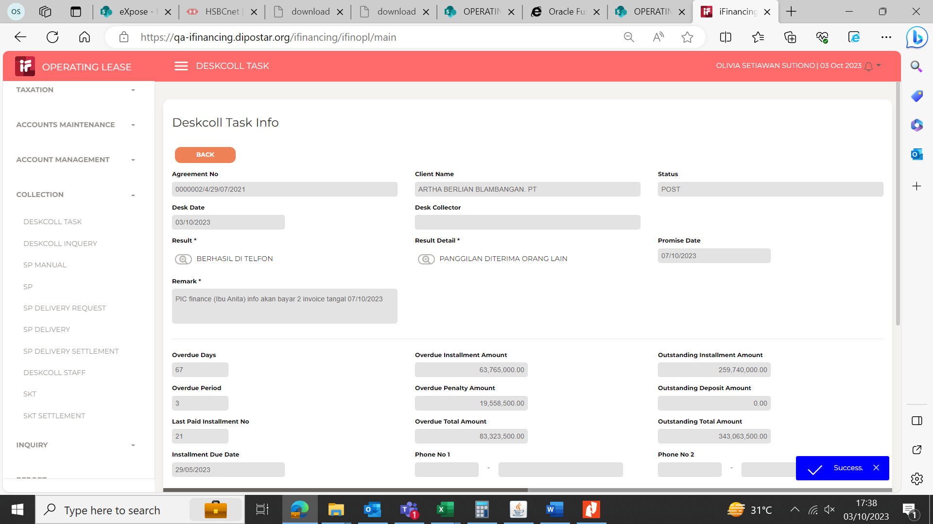
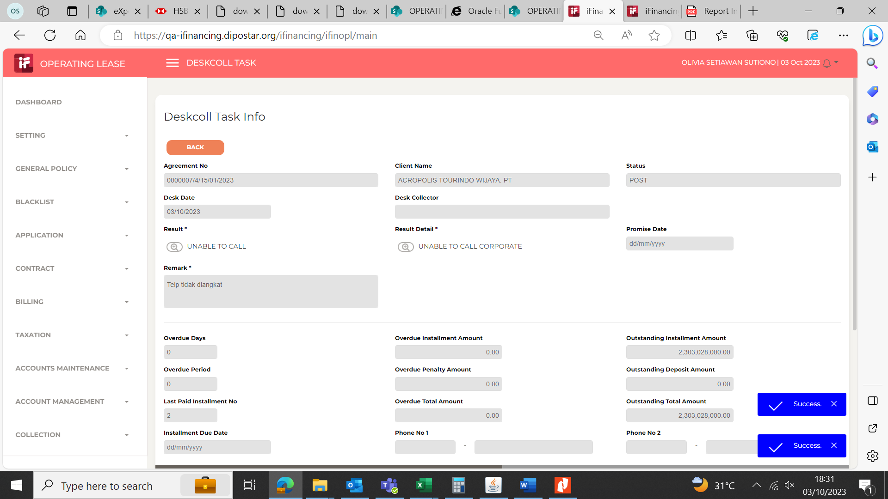

3
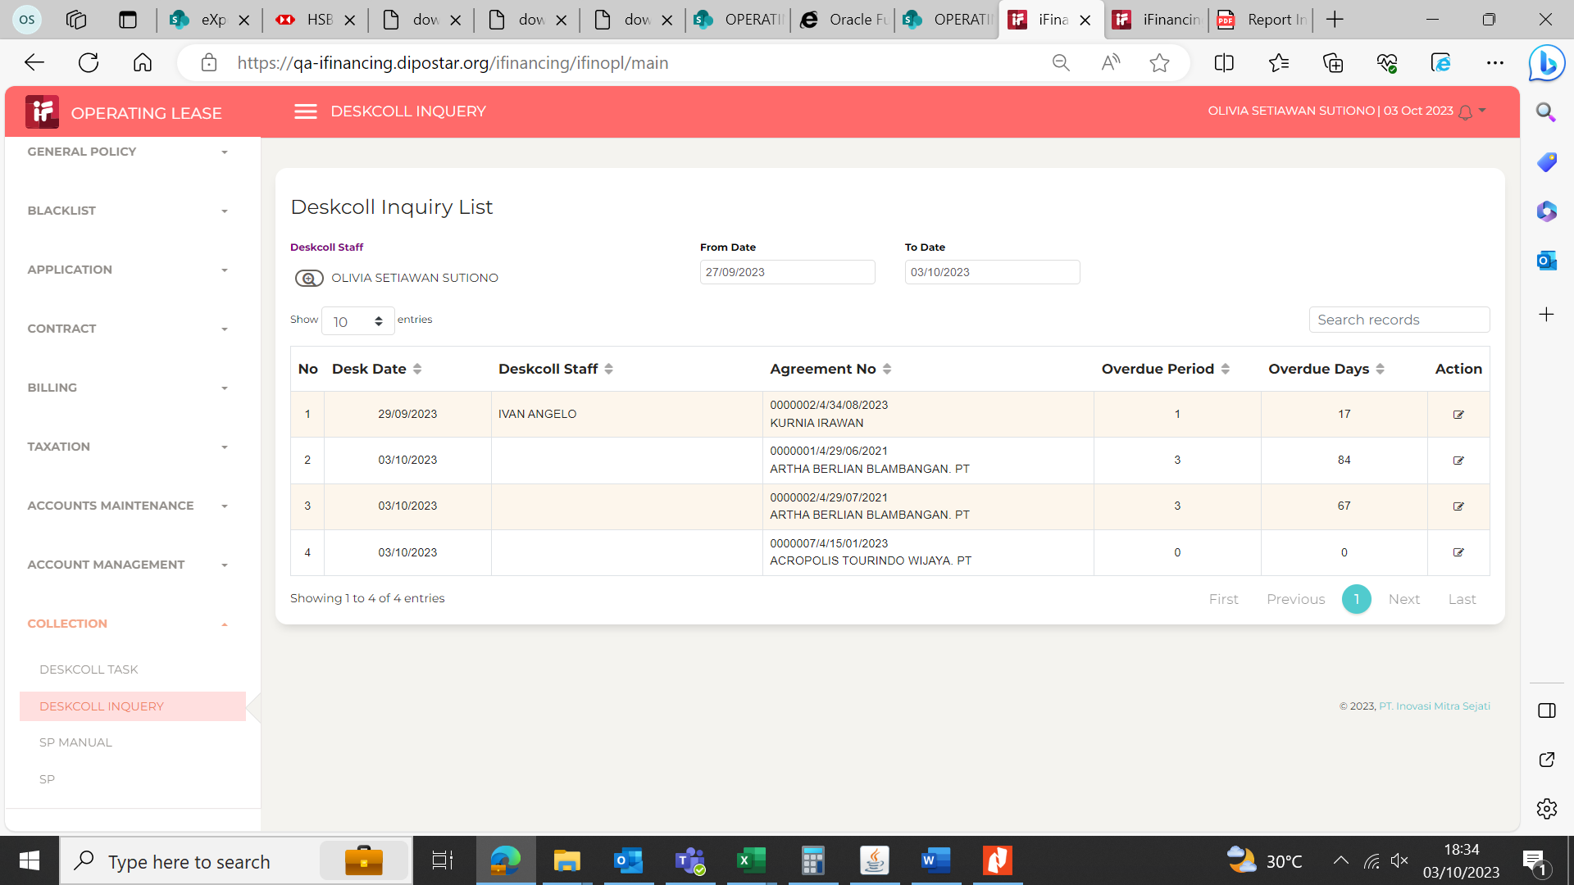
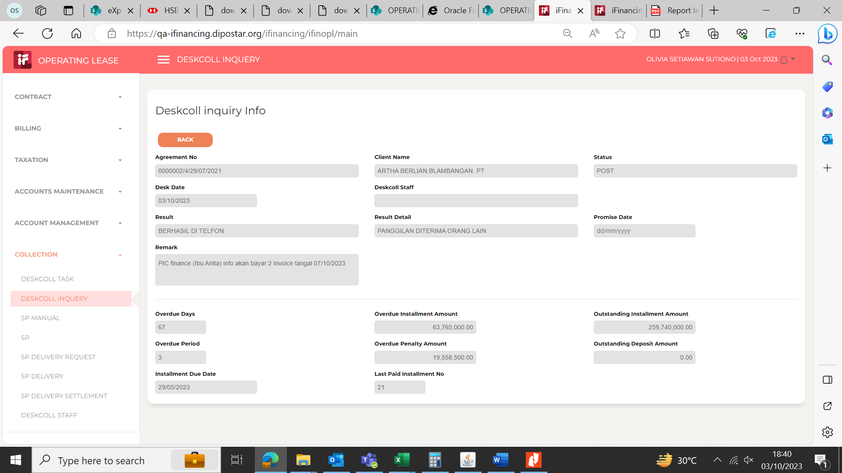

4

5

